Einzelne Wegverbindungen + km
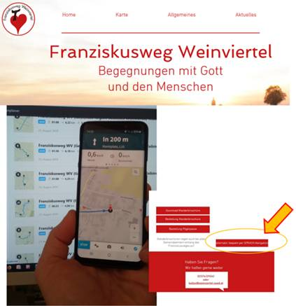
Franziskusweg Weinviertel - Planungshilfe

Nr | Wegverbindung | km (rd.)
01 | Hohenruppersdorf - Sieben Rusten | 6.1
02 | Sieben Rusten - Ebenthal | 6.3
03 | Ebenthal - Velm Götzendorf | 5.3
04 a | Velm Götzendorf - Spannberg | 4.1
04 b | Velm Götzendorf - Loidesthal | 6.2
05 a | Spannberg - Sieben Rusten | 4.1
05 b | Spannberg - Erdpreß | 3.5
06 a | Erdpreß - Loidesthal | 4.2
06 b | Erdpreß - Niedersulz | 3.1
07 | Hohenruppersdorf - Erdpreß | 7.0
08 a | Niedersulz - Obersulz | 2.8
08 b | Niedersulz - Nexing | 3.1
09 a | Nexing - Schrick | 5.7
09 b | Hohenruppersdorf - Nexing | 4.2
10 | Schrick - Höbersbrunn | 5.1
11 | Höbersbrunn - Atzelsdorf | 3.2
12 | Atzelsdorf - Pellendorf | 1.8
13 | Pellendorf - Gaweinstal | 3.0
14 | Gaweinstal - Bad Pirawarth | 3.0
15 a | Bad Pirawarth - Klein Harras | 4.5
15 b | Klein Harras - Martinsdorf | 1.8
15 c | Martinsdorf - Hohenruppersdorf | 3.5
15 d | Bad Pirawarth - Groß Schweinbarth | 8.1
16 | Groß Schweinbarth - Auersthal | 7.3
17 | Auersthal - Reyersdorf | 4.1
18 | Reyersdorf - Schönkirchen | 1.2
19 | Schönkirchen - Prottes | 5.3
20 | Loidesthal - Groß Inzersdorf | 5.4
21 | Groß Inzersdorf - Zistersdorf | 3.9
22 | Zistersdorf - Gaiselberg | 5.8
23 | Gaiselberg - Blumenthal | 2.6
24 | Blumenthal - Obersulz | 3.3

 | Gesamt rd. 135 km

Hinweis: s.a. die unterstützende Wegbroschüre (bestellbar beim Weinviertel Tourismus) und die Möglichkeit der Nutzung einer Sprach-Navigation, zB. m. Komoot:

